Auftrag
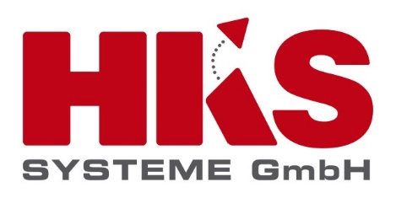
Angebot -/ Auftragsformular

Auftraggeber |  | Bestellnummer Auftraggeber
Firma | Musterfirma | Optional: Bestellnummer
Frau / Herr | Max Mustermann | Optional: Kommentar
Straße Hausnummer | Musterstraße 100
PLZ Ort | 11111 Musterstadt

Kundenansprechpartner
Vorname - Nachname: | Telefon: | E-Mail
Max Mustermann | 123456 | Max.Mustermann@beispiel.de

Hiermit beauftragen wir HKS SafeAccess mit folgender Ausführung:

HKS SafeAccess autark: |  | Einmalige Aufwendungen in € |  | Monatliche Bereitstellungs-aufwendungen in € (Hosting / SSL Verschlüsselung / SW Wartung)
 |  | Anzahl | Gesamtpreis
1 | HKS Websolution Basismodul Liz. | 1 | 1,600.00 | 78.00
1.1 | Reservierung Lizenz pro Anlage. (Grundpreis 135,00€ zzgl. 15€ je Anlage). Bitte Anzahl der gewünschten Anlagen eingeben: | 0 | 0.00
1.2 | Buchung mit online Zahlung Lizenz pro Anlage. (Grundpreis 150,00€ zzgl. 15€ je Anlage). Bitte Anzahl der gewünschten Anlagen eingeben: | 0 | 0.00
2 | Installation auf bestehendes Handheld (ohne Hardware) | 0 | 0.00
2.1 | Handheld (Samsung Galaxy XCover) inkl. Installation | 0 | 0.00
3 | Aufsetzen gemäß Standardkonfiguration | Summe Lizenzen: 1x Grundmodul 0x Reservierung 0x Online Zahlung | 1,600.00
4 | Remote Schulung / Supportunterstützung bis zu 4 Std., bis zu maximal 4 Teilnehmer | 1 | 460.00
Gesamt (netto) |  |  | 3,660.00 | 78.00
MwSt in % |  |  | 585.60 | 12.48
Gesamt (brutto) |  |  | 4,245.60 | 90.48

Bauseitige Bereitstellung seitens Kunde: Der Kunde stellt ein W-LAN oder SIM-Karten für die Handhelds bereit.
Es gelten unsere Allgemeinen Geschäftsbedingungen die Sie unter dem Link: https://www.hks-systeme.de/agb/ einsehen oder herunter laden können. Die Bereitstellung wird hiermit automatisch für 12 Monate beauftragt und kann danach mit einem Vorlauf von 3 Monaten zum Quartalsende jederzeit gekündigt werden. Die Bereitstellungsaufwendungen werden jeweils für 12 Monat einmal jährlich, am Anfang der Laufzeit, fällig. Die Bereitstellungsaufwendungen werden ab dem Tag an dem HKS die Systembereitschaft anzeigt, fällig. Die Zahlungen werden 14 Tage nach erhalt der Rechnung fällig.

Hiermit beauftragen wir bei der HKS Systeme GmbH die oben aufgeführten Artikel und Leistung.

Datum | Ort |  | Unterschrift | Stempel

Bitte senden Sie Ihre Bestellung an folgende Adresse: |  |  | Bei Fragen erreichen Sie uns auch unter der Rufnummer:
Fax: | +49 (0)5251 529 405 |  | Telefon: | +49 (0)5251 529 400
E-Mail | webinar@hks-systeme.de

